2018_11_data
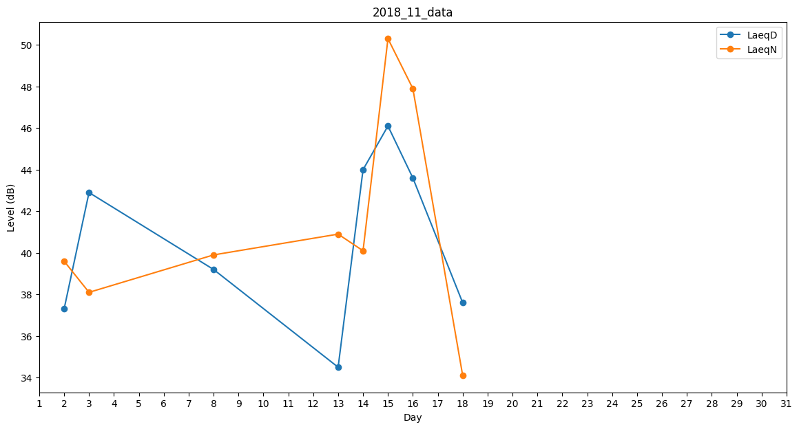
Day | LaeqD | LaeqN
1 | 0 | 0
2 | 37.3 | 39.6
3 | 42.9 | 38.1
4 | 0 | 0
5 | 30.4 | 0
6 | 0 | 0
7 | 0 | 0
8 | 39.2 | 39.9
9 | 41.3 | 0
10 | 42.4 | 0
11 | 0 | 0
12 | 31.2 | 0
13 | 34.5 | 40.9
14 | 44 | 40.1
15 | 46.1 | 50.3
16 | 43.6 | 47.9
17 | 33.8 | 0
18 | 37.6 | 34.1
19 | 0 | 0
20 | 44.8 | 0
21 | 0 | 0
22 | 0 | 0
23 | 0 | 0
24 | 0 | 0
25 | 0 | 0
26 | 0 | 0
27 | 0 | 0
28 | 0 | 0
29 | 0 | 0
30 | 0 | 0

